2021年
C13345 合肥市排管办2021年排水设施养护巡查应急服务第2包
中标日期 |  | 中标价 |  | 负责人 | 邰贺胜 | 建设单位 | 合肥市排水管理办公室
决算日期 |  | 决算价
销售开票：
开票日期 | 收入金额 | 工程地缴税 |  | 企业本地缴税 |  | 价税合计 | 到款情况
 |  | 税率 | 增值税额 | 税率 | 增值税额 |  | 日期 | 金额 | 银行
2021-04-22 | 198,405.83 |  | 0.00 | 3% | 5,952.17 | 204,358.00 | 2021-04-29 | 204,358.00 | 新中行
2021-04-30 | 197,847.57 |  | 0.00 | 3% | 5,935.43 | 203,783.00 | 2021-05-17 | 203,783.00 | 新中行
2021-06-21 | 200,158.25 |  | 0.00 | 3% | 6,004.75 | 206,163.00
 | 0.00 |  | 0.00 | 3% | 0.00
 | 0.00 |  | 0.00 | 3% | 0.00
 | 0.00 |  | 0.00 | 3% | 0.00
 | 0.00 |  | 0.00 | 3% | 0.00
 | 0.00 |  | 0.00 | 3% | 0.00
 | 0.00 |  | 0.00 | 3% | 0.00
 | 0.00 |  | 0.00 | 3% | 0.00
合计 | 596,411.65 |  | 0.00 |  | 17,892.35 | 614,304.00 |  | 408,141.00
材料发票：
认证日期 | 成本金额 | 份数 | 类型 | 税率 | 进项税额 | 价税合计 | 付款日期 | 付款金额 | 银行 | 销货单位 | 货物 | 合同 | 发货单 | 备注

 |  |  |  |  |  |  | 2021-06-21 | -10,205.87 | 收 | 21.6月21开票扣税、企税1.6%、印花税、水利基金
 |  |  |  |  |  |  | 2021-06-21 | 10,205.87 | 扣 | 21.6月21开票扣税、企税1.6%、印花税、水利基金
 |  |  |  |  |  |  | 2021-04-30 | 114.72 | 扣 | 2021.4.30开票少扣水利基金
 |  |  |  |  |  |  | 2021-04-30 | 9,973.33 | 收 | 21.4月30开票扣税、企税1.6%、印花税、水利基金
 |  |  |  |  |  |  | 2021-04-30 | 9,973.33 | 扣 | 21.4月30开票扣税、企税1.6%、印花税、水利基金
 | 0.00 |  |  |  | 0.00 |  | 2021-04-22 | -10,116.51 | 收 | 21.4月22开票扣税、企税1.6%、印花税、水利基金
 | 0.00 |  |  |  | 0.00 |  | 2021-04-22 | 10,116.51 | 扣 | 21.4月22开票扣税、企税1.6%、印花税、水利基金
合计 | 0.00 |  |  |  | 0.00 | 0.00 |  | 20,061.38
应提供成本 | 572555.18 |  |  |  |  | 614,304.00 | 可支付金额 | 388,079.62
尚需提供成本 | 572555.18
公司代缴税金：
税种 | 税额 |  | 税种 | 税率 | 税额 | 2021年4月22开票税金 |  | 2021年4月30开票税金 |  | 2021年6月份开票税金
企业所得税 | 143138.80 |  | 增值税 | 差额 | 17,892.35 | 5,952.17 |  | 5,935.43 |  | 6,004.75
印花税 |  |  | 城市维护建设税 | 0.07 | 1,252.46 | 416.65 |  | 415.48 |  | 420.33
水利基金 |  |  | 教育费附加 | 0.03 | 536.77 | 178.57 |  | 178.06 |  | 180.14
 |  |  | 地方教育费附加 | 0.02 | 357.85 | 119.04 |  | 118.71 |  | 120.09
小计 | 143138.80 |  | 小计 |  | 20,039.43 | 6,666.44 |  | 6,647.68 |  | 6,725.32
 |  |  | 印花税 | 0.0003 | 184.29 | 61.31 |  | 61.13 |  | 61.85
 |  |  | 水利基金 | 0.0006 | 357.85 | 119.04 |  | 118.71 |  | 120.09
 |  |  | 小计 |  | 542.14 | 180.35 |  | 179.84 |  | 181.94
 |  |  | 合计 |  | 20,581.57 | 6,846.79 |  | 6,827.52 |  | 6,907.26
 |  |  | 企业所得税 | 0.016 | 3,269.73 | 3,269.73 |  | 3,260.53 |  | 3,298.61
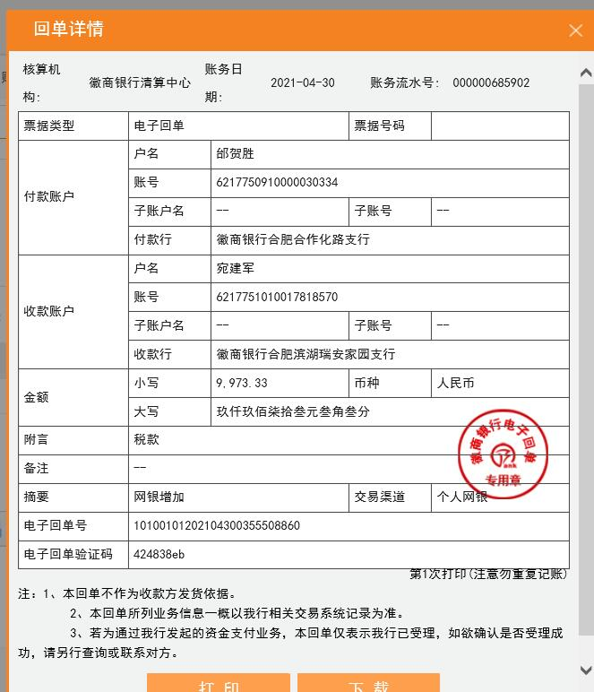
 |  |  |  |  | 23851.30 |  |  | 10088.05 |  | 10,205.87

